Sheet1
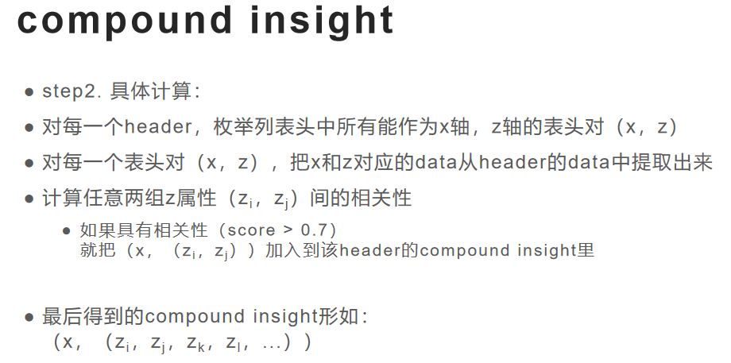

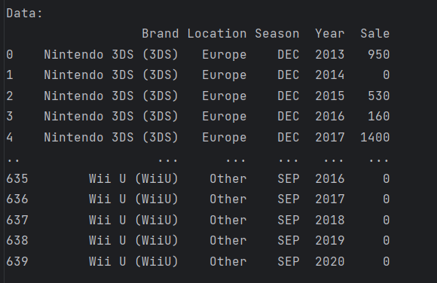
[Header] 1 ('Nintendo',)
 | （Brand-Year）
 |  |  |  | z-axis
 |  |  | Brand | Nintendo 3DS | Nintendo DS | Nintendo NS | Wii | ...
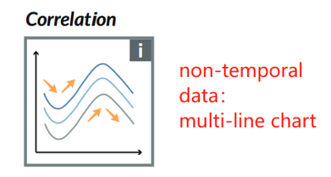
 |  | x-axis | 2011 | 100 | 20 | 30 | 60 | ...
 |  |  | 2012 | 150 | 40 | 40 | 70 | ...
 |  |  | 2013 | 20 | 60 | 50 | 80 | ...
 |  |  | 2014 | 30 | 80 | 60 | 90 | ...
 |  |  | 2015 | 40 | 90 | 70 | 60 | ...
 |  |  | 2016 | 50 | 60 | 80 | 60 | ...
 |  |  | 2017 | 60 | 40 | 90 | 70 | ...
 |  |  | 2018 | 70 | 20 | 60 | 80 | ...
 |  |  | 2019 | 80 | 30 | 40 | 90 | ...
 |  |  | 2020 | 20 | 20 | 20 | 60 | ...

 | （Location-Year）

 | （Season-Year）

 | （Season-Year）

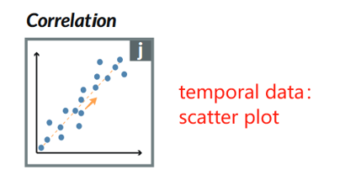
 | （Brand-Location）
 |  |  |  | z-axis
 |  |  | Brand | Europe | Japan | North America | Other | ...
 |  | x-axis | Nintendo 3DS | 100 | 20 | 30 | 60 | ...
 |  |  | Nintendo DS | 150 | 40 | 40 | 70 | ...
 |  |  | Nintendo NS | 20 | 60 | 50 | 80 | ...

 | （Brand-Season）

 | ...

[Header] 2 ...

